Log en vragen
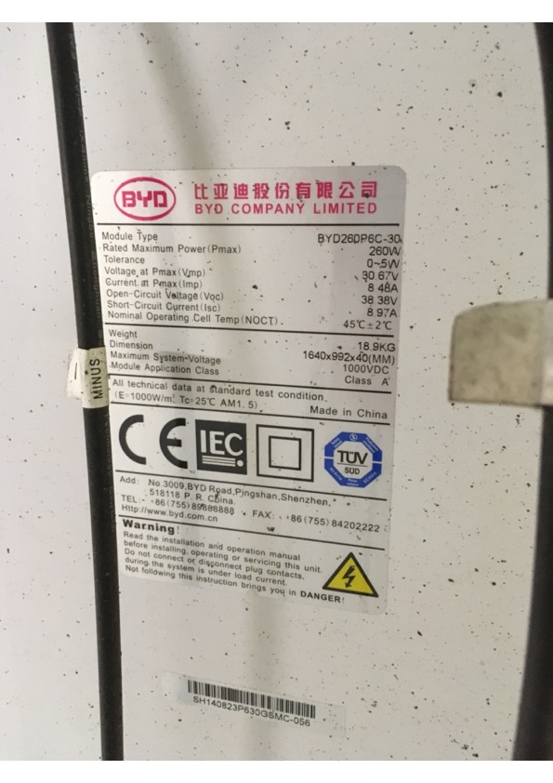
Nederlands Instituut voor Wetenschappelijk Onderzoek |  |  |  | 2 juni 2021

Beantwoording vragen mailbericht d.d. 27 mei 2021 van Marsh aan NWO-I Johan Bolt betreffende Aanbesteding NWO-I vragen (Brandverzekering)

 | Vraag 1. | Vraag ; Indien er zonnepanelen zijn geplaatst voldoen de zonnepanelen aan de onderstaande eisen? Is er een constructieberekening gemaakt door een erkend constructeur? Heeft er een opleveringsinspectie plaatsgevonden en vindt er een herkeuring plaats, 1 x in de 5 jaar? Zijn de omvormers geplaatst op een onbrandbare constructie? Op welke dakisolatie zijn de zonnepanelen geïnstalleerd?

 | Antwoord 1. | Er zijn zonnepanelen aanwezig bij het instituut DIFFER en bij SRON nieuwbouw in Leiden. Bij aanschaf en plaatsing wordt gewerkt met erkende installateurs en vindt herkeuring plaats. ZI eook bijlage Overzicht brandverzekering.

 | Vraag 2. | Graag ontvangen wij een opgave van de objecten waarop zonnepanelen zijn geplaatst.

 | Antwoord 2. | Zie bijlage Overzicht brandverzekering

 | Vraag 3. | Schadenummer 1702839 - Graag ontvangen wij een uitgebreide omschrijving van de oorzaak en de omvang van de brandschade d.d. 13-09-2017 van het instituut Astron. Tevens vragen wij u waarom er 3,5 jaar na de schade nog een schadereserve van EUR 240.000,- wordt aangehouden.
 |  | Schadenummer 1903812 - Graag ontvangen wij een uitgebreide omschrijving van de oorzaak en de omvang van de ontploffingsschade d.d. 07-12-2019 bij instituut Differ.

 | Antwoord 3. | Schadenummer 1702839 - Er zij hebben geen zonnepanelen op de gebouwen van Astron. Op 13 september 2017 hebben we brand gehad in het energiegebouw. Bij een inspectie van de elektrische installatie (hoofdverdeelkast) is door een menselijke fout een ongeval ontstaan, waarbij brand is opgetreden. De inspecteur van installateur Engie heeft daarbij brandwonden opgelopen.
 |  | Schadenummer 1903812 - Deze informatie volgt later.
 |  | Astron heeft de direct schade vergoed gekregen van de verzekeraar. De post die nu nog als vordering op de balans staat betreft de indirecte schade welke wij trachten te verhalen bij de uitvoerende partij (Van Wijnen/Engie).

 | Vraag 4. | Graag ontvangen wij de schadeoverzichten over de jaren 2015, 2016 en 2021 tot en met heden.

 | Antwoord 4. | zie bijgaand blad Schadeoverzicht 2021. Overzichten van 2015 en 2016 zijn niet beschikbaar omdat de entiteit toen nog niet was verzekerd onder de NWO-I paraplu.

 | Vraag 5. | Graag ontvangen wij een uitgebreide omschrijving van de werkzaamheden en activiteiten die per locatie worden uitgevoerd.

 | Antwoord 5. | Zie bijgaande blad Activiteiten per instituut. Alle instituten kennen onderzoekswerkzaamheden waarbij academici en ondersteunende staf samen werken om in een veilige omgeving succesvol onderzoek te doen.
 |  | Veiligheid in alle opzichten staat hoog in het vaandel en is inbegrepen in vast omlijnde procedures voor opbouw, gebruik van, aanpassingen en afbouw van onderzoeksopstellingen in de labs en daarbuiten.

 | Vraag 6. | Worden de gebouwen die zijn voorzien van zonnepanelen gekeurd op basis van scope-12? Zo nee, waarom niet? Zo ja, wanneer

 | Antwoord 6. | De gebouwen voorzien van zonnepanelen zijn gekeurd op basis van scope-10. Dit zijn de voorwaarden die door de bestaande verzekeraar zijn gehanteerd. Hierbij is aangegeven dat deze voorwaarden geldig zijn tot ultimo 2022.

 | Vraag 7. | Er is een sterke toename van branden door zonnepanelen, voornamelijk door ondeskundige installatie en/of door het gebruik van verschillende connectoren of het gebruik van connectoren van onvoldoende kwaliteit. Ook het plaatsen van omvormers op een brandbare ondergrond komt vaak voor.
 |  | Is er sprake van het “zonnekeur” keurmerk voor uw zonnepanelen of een vergelijkbaar keurmerk? Zo nee, voldoen de betreffende installatie aan NEN1010 en NEN7250? Zo nee, kunt u uitgebreid toelichten hoe u de (brand)veiligheid van de installaties zijn gewaarborgd?

 | Antwoord 7. | Voor DIFFER: | Er is een TUV certificering van toepassing. Zie afbeelding hieronder.
 |  | Voor SRON: | De zonnepanelen voldoen aan de meest recente normen en worden door erkende installateurs geplaatst bij de nieuwbouw.

 | Vraag 8. | Objectenoverizcht met inzicht in:
 |  |  | Kunt u per object de bouwaard aangeven in het geval deze anders is dan steen/hard?
 |  |  | Kunt u per object aangeven welke preventie maatregelen zijn getroffen?
 |  |  | Kunt u aangeven welke panden leeg staan ?
 |  |  | Zijn er gebouwen waarin asbest is verwerkt, zo ja, kunt u dit aangeven in het objectenoverzicht
 |  |  | Kunt u aangeven welke objecten zijn voorzien van zonnepanelen.

 | Antwoord 8. | Zie bijgaand Overzicht Brandverzekering

 | Vraag 9. | Graag ontvangen wij inspectierapporten, aanbevelingen en herstelverklaringen van alle locaties met een verzekerd bedrag groter dan EUR 10 miljoen.

 | Antwoord 9. | De inspectierapporten zijn als afzonderlijke bijlagen meegestuurd.
 |  | Aanbevelingen zijn in bijgaand Overzicht Brandverzekering vermeld
 |  | Opvolging adviezen herstel zijn afgelopen dagen via mail verkregen en verwerkt in bijgaand Overzicht Brandverzekering.

 |  | DIFFER certificaat TUV.

